상품제안서
포르떼 글라스350ml | 상품코드: S37721

 |  |  |  |  |  |  | 02-713-8555 | www.synergygift.co.kr
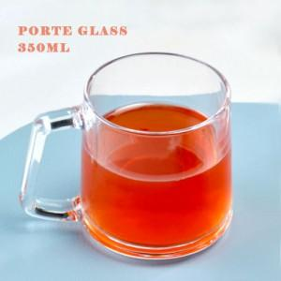

【상세/제작정보】 | 포르떼 글라스350ml<br>재 질 : 유리<br>사이즈 : 지름 8cm x 높이 8.7cm<br>용 량 : 350ml<br>원산지 : 중국oem<br>색 상 : 투명<br>구 성 : 1p

【인쇄/포장옵션】 | 실크 / 1p무지케이스

【공급단가】 | 수량 | 100~ | 300~ | 500~ | 1,000~ | 3,000~
*VAT별도 | 단가 | 2,660원 | 2,600원 | 2,520원 | 2,390원 | 2,350원

【상품 URL】 | https://www.synergygift.co.kr:443/src/goods_detail.php?gdno=37721

